Sheet2
[return_type] | Date | Weekday
1 | 2018-09-20 | 5
2 | 2018-09-20 | 4
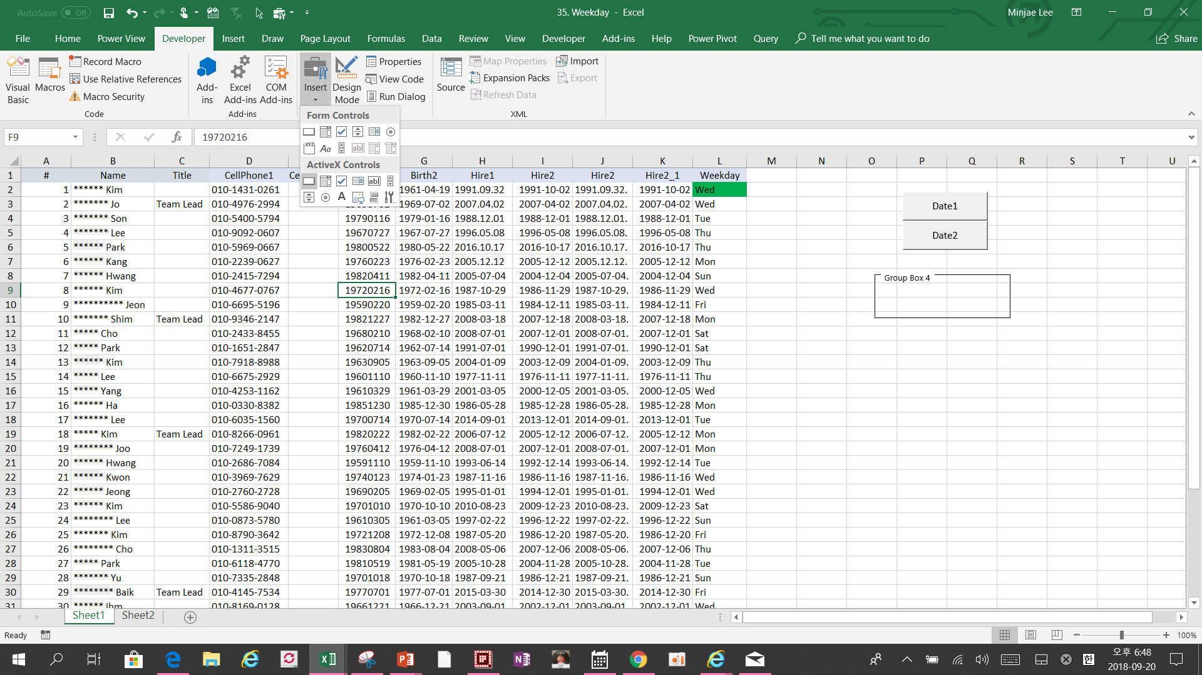
3 | 2018-09-20 | 3
11 | 2018-09-20 | 4
12 | 2018-09-20 | 3
13 | 2018-09-20 | 2
14 | 2018-09-20 | 1
15 | 2018-09-20 | 7
16 | 2018-09-20 | 6
17 | 2018-09-20 | 5

